工作表1
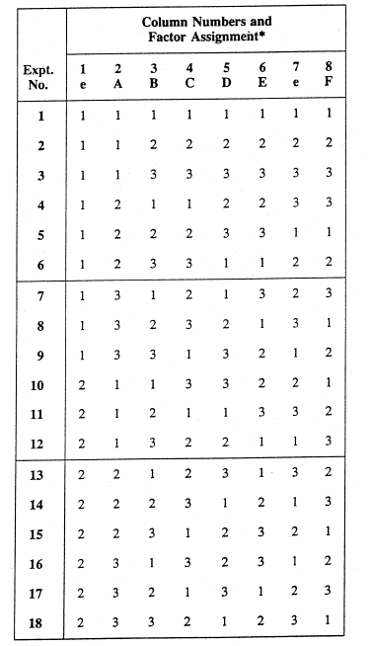
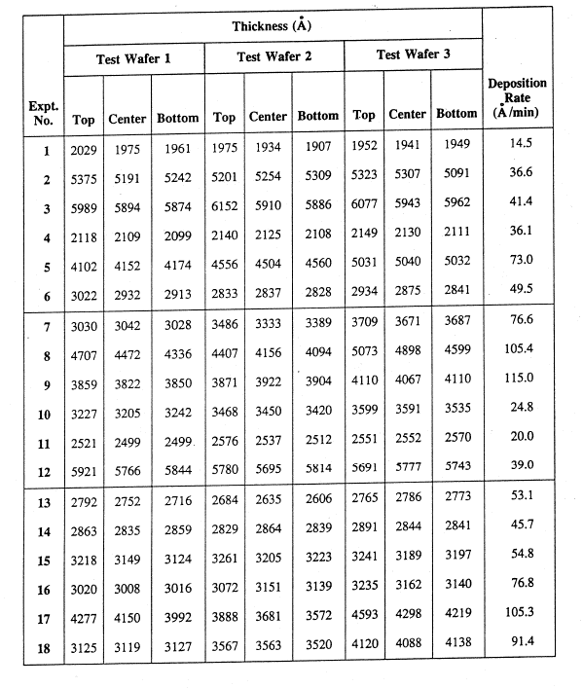
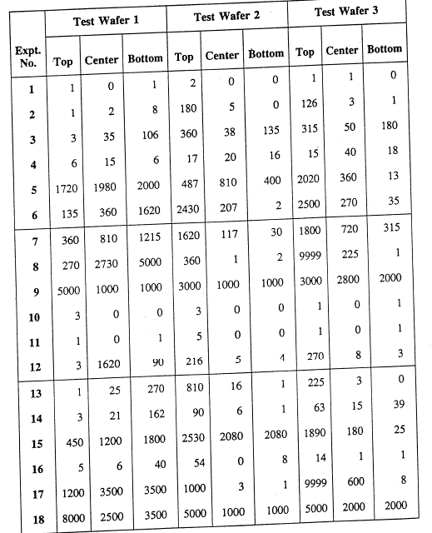

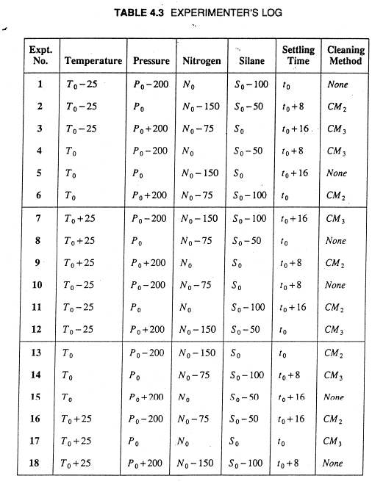



-6.0205999133

1-i
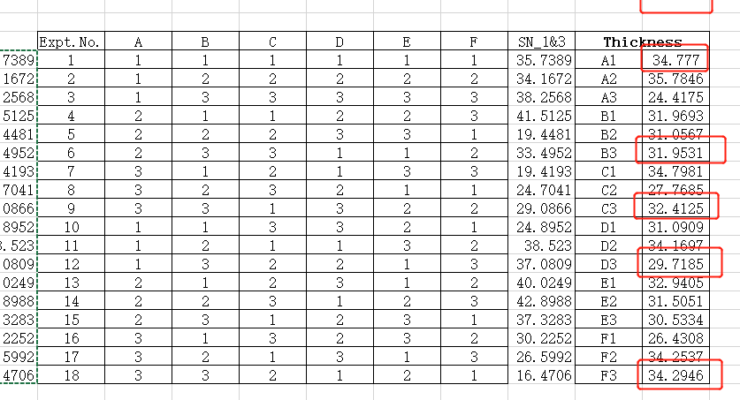
expt no. | test wafer 1 |  |  | test wafer 3 |  |  | SN-1&3 |  |  | expt no. | test wafer 1 |  |  | test wafer 3 |  |  | mu | var | SN
 | top | center | bottom | top | center | bottom |  |  |  |  | top | center | bottom | top | center | bottom
1 | 1 | 0 | 1 | 1 | 1 | 0 | 1.7609125906 |  |  | 1 | 2029 | 1975 | 1961 | 1952 | 1941 | 1949 | 1967.8333333 | 1032.9666667 | 35.738903184
2 | 1 | 2 | 8 | 126 | 3 | 1 | -34.247455581 |  |  | 2 | 5375 | 5191 | 5242 | 5323 | 5307 | 5091 | 5254.8333333 | 10577.766667 | 34.167239095
3 | 3 | 35 | 106 | 315 | 50 | 180 | -43.879679074 |  |  | 3 | 5989 | 5894 | 5874 | 6077 | 5943 | 5962 | 5956.5 | 5300.3 | 38.256818406
4 | 6 | 15 | 6 | 15 | 40 | 18 | -26.103052023 |  |  | 4 | 2118 | 2109 | 2099 | 2149 | 2130 | 2111 | 2119.3333333 | 317.06666667 | 41.512479508
5 | 1720 | 1980 | 2000 | 2020 | 360 | 13 | -64.005083159 |  |  | 5 | 4102 | 4152 | 4174 | 5031 | 5040 | 5032 | 4588.5 | 239075.1 | 19.44807126
6 | 135 | 360 | 1620 | 2500 | 270 | 35 | -61.80715912 |  |  | 6 | 3022 | 2932 | 2913 | 2934 | 2875 | 2841 | 2919.5 | 3811.5 | 33.495210351
7 | 360 | 810 | 1215 | 1800 | 720 | 315 | -60.085682372 |  |  | 7 | 3030 | 3042 | 3028 | 3709 | 3671 | 3687 | 3361.1666667 | 129138.16667 | 19.419254792
8 | 270 | 2730 | 5000 | 9999 | 225 | 1 | -73.44249539 |  |  | 8 | 4707 | 4472 | 4336 | 5073 | 4898 | 4599 | 4680.8333333 | 74171.766667 | 24.704077322
9 | 5000 | 1000 | 1000 | 3000 | 2800 | 2000 | -69.016399206 |  |  | 9 | 3859 | 3822 | 3850 | 4110 | 4067 | 4110 | 3969.6666667 | 19446.666667 | 29.08662911
10 | 3 | 0 | 0 | 1 | 0 | 1 | -2.6324143477 |  |  | 10 | 3227 | 3205 | 3242 | 3599 | 3591 | 3535 | 3399.8333333 | 37444.966667 | 24.895218068
11 | 1 | 0 | 1 | 1 | 0 | 1 | 1.7609125906 |  |  | 11 | 2521 | 2499 | 2499 | 2551 | 2552 | 2570 | 2532 | 900.8 | 38.522990252
12 | 3 | 1620 | 90 | 270 | 8 | 3 | -56.540933985 |  |  | 12 | 5921 | 5766 | 5844 | 5691 | 5777 | 5743 | 5790.3333333 | 6566.2666667 | 37.08088615
13 | 1 | 25 | 270 | 225 | 3 | 0 | -43.158304535 |  |  | 13 | 2792 | 2752 | 2716 | 2765 | 2786 | 2773 | 2764 | 759.6 | 40.024911213
14 | 3 | 21 | 162 | 63 | 15 | 39 | -37.325143804 |  |  | 14 | 2863 | 2835 | 2859 | 2891 | 2844 | 2841 | 2855.5 | 418.3 | 42.898764644
15 | 450 | 1200 | 1800 | 1890 | 180 | 25 | -61.506349329 |  |  | 15 | 3218 | 3149 | 3124 | 3241 | 3189 | 3197 | 3186.3333333 | 1878.2666667 | 37.328251626
16 | 5 | 6 | 40 | 14 | 1 | 1 | -24.911281394 |  |  | 16 | 3020 | 3008 | 3016 | 3235 | 3162 | 3140 | 3096.8333333 | 9105.7666667 | 30.225191485
17 | 1200 | 3500 | 3500 | 9999 | 600 | 8 | -73.231835464 |  |  | 17 | 4277 | 4150 | 3992 | 4593 | 4298 | 4219 | 4254.8333333 | 39613.366667 | 26.59923352
18 | 8000 | 2500 | 3500 | 5000 | 2000 | 2000 | -72.844307338 |  |  | 18 | 3125 | 3119 | 3127 | 4120 | 4088 | 4138 | 3619.5 | 295284.3 | 16.470568054

A1 |  | A2 |  | A3 |  | B1 |  | B2 |  | B3 |  | C1 |  | C2 |  | C3 |  | A1 |  | A2 |  | A3 |  | B1 |  | B2 |  | B3 |  | C1 |  | C2 |  | C3
1.000 | 1.761 | 4.000 | -26.103 | 7.000 | -60.086 | 1.000 | 1.761 | 2.000 | -34.247 | 3.000 | -43.880 | 1.000 | 1.761 | 2.000 | -34.247 | 3.000 | -43.880 | 1.000 | 35.739 | 4.000 | 41.512 | 7.000 | 19.419 | 1.000 | 35.739 | 2.000 | 34.167 | 3.000 | 38.257 | 1.000 | 35.739 | 2.000 | 34.167 | 3.000 | 38.257
2.000 | -34.247 | 5.000 | -64.005 | 8.000 | -73.442 | 4.000 | -26.103 | 5.000 | -64.005 | 6.000 | -61.807 | 4.000 | -26.103 | 5.000 | -64.005 | 6.000 | -61.807 | 2.000 | 34.167 | 5.000 | 19.448 | 8.000 | 24.704 | 4.000 | 41.512 | 5.000 | 19.448 | 6.000 | 33.495 | 4.000 | 41.512 | 5.000 | 19.448 | 6.000 | 33.495
3.000 | -43.880 | 6.000 | -61.807 | 9.000 | -69.016 | 7.000 | -60.086 | 8.000 | -73.442 | 9.000 | -69.016 | 9.000 | -69.016 | 7.000 | -60.086 | 8.000 | -73.442 | 3.000 | 38.257 | 6.000 | 33.495 | 9.000 | 29.087 | 7.000 | 19.419 | 8.000 | 24.704 | 9.000 | 29.087 | 9.000 | 29.087 | 7.000 | 19.419 | 8.000 | 24.704
10.000 | -2.632 | 13.000 | -43.158 | 16.000 | -24.911 | 10.000 | -2.632 | 11.000 | 1.761 | 12.000 | -56.541 | 11.000 | 1.761 | 12.000 | -56.541 | 10.000 | -2.632 | 10.000 | 24.895 | 13.000 | 40.025 | 16.000 | 30.225 | 10.000 | 24.895 | 11.000 | 38.523 | 12.000 | 37.081 | 11.000 | 38.523 | 12.000 | 37.081 | 10.000 | 24.895
11.000 | 1.761 | 14.000 | -37.325 | 17.000 | -73.232 | 13.000 | -43.158 | 14.000 | -37.325 | 15.000 | -61.506 | 15.000 | -61.506 | 13.000 | -43.158 | 14.000 | -37.325 | 11.000 | 38.523 | 14.000 | 42.899 | 17.000 | 26.599 | 13.000 | 40.025 | 14.000 | 42.899 | 15.000 | 37.328 | 15.000 | 37.328 | 13.000 | 40.025 | 14.000 | 42.899
12.000 | -56.541 | 15.000 | -61.506 | 18.000 | -72.844 | 16.000 | -24.911 | 17.000 | -73.232 | 18.000 | -72.844 | 17.000 | -73.232 | 18.000 | -72.844 | 16.000 | -24.911 | 12.000 | 37.081 | 15.000 | 37.328 | 18.000 | 16.471 | 16.000 | 30.225 | 17.000 | 26.599 | 18.000 | 16.471 | 17.000 | 26.599 | 18.000 | 16.471 | 16.000 | 30.225
 | -22.296 |  | -48.984 |  | -62.255 |  | -25.855 |  | -46.749 |  | -60.932 |  | -37.723 |  | -55.147 |  | -40.666 |  | 34.777 |  | 35.785 |  | 24.417 |  | 31.969 |  | 31.057 |  | 31.953 |  | 34.798 |  | 27.768 |  | 32.413
D1 |  | D2 |  | D3 |  | E1 |  | E2 |  | E3 |  | F1 |  | F2 |  | F3 |  | D1 |  | D2 |  | D3 |  | E1 |  | E2 |  | E3 |  | F1 |  | F2 |  | F3
1.000 | 1.761 | 2.000 | -34.247 | 3.000 | -43.880 | 1.000 | 1.761 | 2.000 | -34.247 | 3.000 | -43.880 | 1.000 | 1.761 | 2.000 | -34.247 | 3.000 | -43.880 | 1.000 | 35.739 | 2.000 | 34.167 | 3.000 | 38.257 | 1.000 | 35.739 | 2.000 | 34.167 | 3.000 | 38.257 | 1.000 | 35.739 | 2.000 | 34.167 | 3.000 | 38.257
6.000 | -61.807 | 4.000 | -26.103 | 5.000 | -64.005 | 6.000 | -61.807 | 4.000 | -26.103 | 5.000 | -64.005 | 5.000 | -64.005 | 6.000 | -61.807 | 4.000 | -26.103 | 6.000 | 33.495 | 4.000 | 41.512 | 5.000 | 19.448 | 6.000 | 33.495 | 4.000 | 41.512 | 5.000 | 19.448 | 5.000 | 19.448 | 6.000 | 33.495 | 4.000 | 41.512
7.000 | -60.086 | 8.000 | -73.442 | 9.000 | -69.016 | 8.000 | -73.442 | 9.000 | -69.016 | 7.000 | -60.086 | 8.000 | -73.442 | 9.000 | -69.016 | 7.000 | -60.086 | 7.000 | 19.419 | 8.000 | 24.704 | 9.000 | 29.087 | 8.000 | 24.704 | 9.000 | 29.087 | 7.000 | 19.419 | 8.000 | 24.704 | 9.000 | 29.087 | 7.000 | 19.419
11.000 | 1.761 | 12.000 | -56.541 | 10.000 | -2.632 | 12.000 | -56.541 | 10.000 | -2.632 | 11.000 | 1.761 | 10.000 | -2.632 | 11.000 | 1.761 | 12.000 | -56.541 | 11.000 | 38.523 | 12.000 | 37.081 | 10.000 | 24.895 | 12.000 | 37.081 | 10.000 | 24.895 | 11.000 | 38.523 | 10.000 | 24.895 | 11.000 | 38.523 | 12.000 | 37.081
14.000 | -37.325 | 15.000 | -61.506 | 13.000 | -43.158 | 13.000 | -43.158 | 14.000 | -37.325 | 15.000 | -61.506 | 15.000 | -61.506 | 13.000 | -43.158 | 14.000 | -37.325 | 14.000 | 42.899 | 15.000 | 37.328 | 13.000 | 40.025 | 13.000 | 40.025 | 14.000 | 42.899 | 15.000 | 37.328 | 15.000 | 37.328 | 13.000 | 40.025 | 14.000 | 42.899
18.000 | -72.844 | 16.000 | -24.911 | 17.000 | -73.232 | 17.000 | -73.232 | 18.000 | -72.844 | 16.000 | -24.911 | 18.000 | -72.844 | 16.000 | -24.911 | 17.000 | -73.232 | 18.000 | 16.471 | 16.000 | 30.225 | 17.000 | 26.599 | 17.000 | 26.599 | 18.000 | 16.471 | 16.000 | 30.225 | 18.000 | 16.471 | 16.000 | 30.225 | 17.000 | 26.599
 | -38.090 |  | -46.125 |  | -49.321 |  | -51.070 |  | -40.361 |  | -42.105 |  | -45.445 |  | -38.563 |  | -49.528 |  | 31.091 |  | 34.170 |  | 29.718 |  | 32.941 |  | 31.505 |  | 30.533 |  | 26.431 |  | 34.254 |  | 34.295

A1 | A2 | A3 | B1 | B2 | B3 | C1 | C2 | C3 | D1 | D2 | D3 | E1 | E2 | E3 | F1 | F2 | F3 | A1 | A2 | A3 | B1 | B2 | B3 | C1 | C2 | C3 | D1 | D2 | D3 | E1 | E2 | E3 | F1 | F2 | F3
-22.296442968 | -48.984181995 | -62.255333527 | -25.854970347 | -46.748516801 | -60.932471342 | -37.72263514 | -55.146961162 | -40.666362188 | -38.090077909 | -46.125261284 | -49.320619298 | -51.069969317 | -40.36146205 | -42.104527123 | -45.444956162 | -38.563281208 | -49.52772112 | 34.777009193 | 35.784614767 | 24.417492381 | 31.969326375 | 31.056729349 | 31.953060616 | 34.7980812 | 27.768488427 | 32.412546713 | 31.090948546 | 34.169687531 | 29.718480263 | 32.940536957 | 31.505149747 | 30.533429637 | 26.430848252 | 34.253695251 | 34.294572837
overall mean | -44.511986163 |  |  |  |  |  |  |  |  |  |  |  |  |  |  |  |  | overall mean | 31.659705447

 | A | B | C | D | E | F |  |  |  |  |  |  |  |  |  |  |  |  | A | B | C | D | E | F
A1 | -22.296442968 |  |  |  |  |  |  |  |  |  |  |  |  |  |  |  |  | A1 | 34.777009193
A2 | -48.984181995 |  |  |  |  |  |  |  |  |  |  |  |  |  |  |  |  | A2 | 35.784614767
A3 | -62.255333527 |  |  |  |  |  |  |  |  |  |  |  |  |  |  |  |  | A3 | 24.417492381
B1 |  | -25.854970347 |  |  |  |  |  |  |  |  |  |  |  |  |  |  |  | B1 |  | 31.969326375
B2 |  | -46.748516801 |  |  |  |  |  |  |  |  |  |  |  |  |  |  |  | B2 |  | 31.056729349
B3 |  | -60.932471342 |  |  |  |  |  |  |  |  |  |  |  |  |  |  |  | B3 |  | 31.953060616
C1 |  |  | -37.72263514 |  |  |  |  |  |  |  |  |  |  |  |  |  |  | C1 |  |  | 34.7980812
C2 |  |  | -55.146961162 |  |  |  |  |  |  |  |  |  |  |  |  |  |  | C2 |  |  | 27.768488427
C3 |  |  | -40.666362188 |  |  |  |  |  |  |  |  |  |  |  |  |  |  | C3 |  |  | 32.412546713
D1 |  |  |  | -38.090077909 |  |  |  |  |  |  |  |  |  |  |  |  |  | D1 |  |  |  | 31.090948546
D2 |  |  |  | -46.125261284 |  |  |  |  |  |  |  |  |  |  |  |  |  | D2 |  |  |  | 34.169687531
D3 |  |  |  | -49.320619298 |  |  |  |  |  |  |  |  |  |  |  |  |  | D3 |  |  |  | 29.718480263
E1 |  |  |  |  | -51.069969317 |  |  |  |  |  |  |  |  |  |  |  |  | E1 |  |  |  |  | 32.940536957
E2 |  |  |  |  | -40.36146205 |  |  |  |  |  |  |  |  |  |  |  |  | E2 |  |  |  |  | 31.505149747
E3 |  |  |  |  | -42.104527123 |  |  |  |  |  |  |  |  |  |  |  |  | E3 |  |  |  |  | 30.533429637
F1 |  |  |  |  |  | -45.444956162 |  |  |  |  |  |  |  |  |  |  |  | F1 |  |  |  |  |  | 26.430848252
F2 |  |  |  |  |  | -38.563281208 |  |  |  |  |  |  |  |  |  |  |  | F2 |  |  |  |  |  | 34.253695251
F3 |  |  |  |  |  | -49.52772112 |  |  |  |  |  |  |  |  |  |  |  | F3 |  |  |  |  |  | 34.294572837
nu=-10log(mean square surface defects) Wafer1&Wafer3
 | A | B | C | D | E | F
A1 | -22.296442968
A2 | -48.984181995
A3 | -62.255333527
B1 |  | -25.854970347
B2 |  | -46.748516801
B3 |  | -60.932471342
C1 |  |  | -37.72263514
C2 |  |  | -55.146961162
C3 |  |  | -40.666362188
D1 |  |  |  | -38.090077909
D2 |  |  |  | -46.125261284
D3 |  |  |  | -49.320619298
E1 |  |  |  |  | -51.069969317
E2 |  |  |  |  | -40.36146205
E3 |  |  |  |  | -42.104527123
F1 |  |  |  |  |  | -45.444956162
F2 |  |  |  |  |  | -38.563281208
F3 |  |  |  |  |  | -49.52772112

choose
A1 | B1 | C1 | D1 | E2 | F2

 | start condition |  |  | optimum condition
 |  | contribution |  |  | contribution
 |  | surface defects | thickness |  | surface defects | thickness
Factor | setting |  |  | setting |  |  |  |  |  |  |  | 19.671061196
A | A2 | -4.4721958317 | 4.1249093202 | A1 | 22.215543196 | 3.1173037459
B | B2 | -2.2365306379 | -0.60297609782 | B1 | 18.657015817 | 0.3096209285
C | C1 | 6.7893510232 | 3.1383757533 | C1 | 6.7893510232 | 3.1383757533
D | D3 | -4.8086331343 | -1.9412251837 | D1 | 6.4219082546 | -0.56875690052
E | E1 | -6.5579831537 | 1.2808315101 | E2 | 4.1505241132 | -0.15455570009
F | F1 | -0.93296999889 | -5.2288571944 | F2 | 5.9487049558 | 2.5939898042
overall mean |  | -44.511986163 | 31.659705447 |  | -44.511986163 | 31.659705447
total |  | -56.730947897 | 32.430763554 |  | 19.671061196 | 40.095683078

nu = -10log(mu^2/sigma/^2) for thickness Wafer1&Wafer3
 | A | B | C | D | E | F
A1 | 34.777009193
A2 | 35.784614767
A3 | 24.417492381
B1 |  | 31.969326375
B2 |  | 31.056729349
B3 |  | 31.953060616
C1 |  |  | 34.7980812
C2 |  |  | 27.768488427
C3 |  |  | 32.412546713
D1 |  |  |  | 31.090948546
D2 |  |  |  | 34.169687531
D3 |  |  |  | 29.718480263
E1 |  |  |  |  | 32.940536957
E2 |  |  |  |  | 31.505149747
E3 |  |  |  |  | 30.533429637
F1 |  |  |  |  |  | 26.430848252
F2 |  |  |  |  |  | 34.253695251
F3 |  |  |  |  |  | 34.294572837

i-v
 |  |  | expt no. | test wafer 2 |  |  | SN |  |  |  |  |  | expt no. | test wafer 2 |  |  | mu | var | SN
 |  |  |  | top | center | bottom |  |  |  |  |  |  |  | top | center | bottom
 |  |  | 1 | 2 | 0 | 0 | -1.2493873661 |  |  |  |  |  | 1 | 1975 | 1934 | 1907 | 1938.6666667 | 1172.3333333 | 35.059551727
 |  |  | 2 | 180 | 5 | 0 | -40.3375873 |  |  |  |  |  | 2 | 5201 | 5254 | 5309 | 5254.6666667 | 2916.3333333 | 39.762531811
 |  |  | 3 | 360 | 38 | 135 | -46.968483686 |  |  |  |  |  | 3 | 6152 | 5910 | 5886 | 5982.6666667 | 21649.333333 | 32.18345085
 |  |  | 4 | 17 | 20 | 16 | -24.983105538 |  |  |  |  |  | 4 | 2140 | 2125 | 2108 | 2124.3333333 | 256.33333333 | 42.456402424
 |  |  | 5 | 487 | 810 | 400 | -55.454180474 |  |  |  |  |  | 5 | 4556 | 4504 | 4560 | 4540 | 976 | 43.24661888
 |  |  | 6 | 2430 | 207 | 2 | -62.9723167 |  |  |  |  |  | 6 | 2833 | 2837 | 2828 | 2832.6666667 | 20.333333333 | 55.961823638
 |  |  | 7 | 1620 | 117 | 30 | -59.443163253 |  |  |  |  |  | 7 | 3486 | 3333 | 3389 | 3402.6666667 | 5992.3333333 | 32.860428496
 |  |  | 8 | 360 | 1 | 2 | -46.355005017 |  |  |  |  |  | 8 | 4407 | 4156 | 4094 | 4219 | 27469 | 28.115762014
 |  |  | 9 | 3000 | 1000 | 1000 | -65.642714304 |  |  |  |  |  | 9 | 3871 | 3922 | 3904 | 3899 | 669 | 43.564803526
 |  |  | 10 | 3 | 0 | 0 | -4.7712125472 |  |  |  |  |  | 10 | 3468 | 3450 | 3420 | 3446 | 588 | 43.052532201
 |  |  | 11 | 5 | 0 | 0 | -9.2081875395 |  |  |  |  |  | 11 | 2576 | 2537 | 2512 | 2541.6666667 | 1040.3333333 | 37.930646727
 |  |  | 12 | 216 | 5 | 4 | -41.921677259 |  |  |  |  |  | 12 | 5780 | 5695 | 5814 | 5763 | 3757 | 39.464560441
 |  |  | 13 | 810 | 16 | 1 | -53.400188666 |  |  |  |  |  | 13 | 2684 | 2635 | 2606 | 2641.6666667 | 1554.3333333 | 36.522118716
 |  |  | 14 | 90 | 6 | 1 | -34.333430613 |  |  |  |  |  | 14 | 2829 | 2864 | 2839 | 2844 | 325 | 43.959758231
 |  |  | 15 | 2530 | 2080 | 2080 | -67.005220022 |  |  |  |  |  | 15 | 3261 | 3205 | 3223 | 3229.6666667 | 817.33333333 | 41.059161912
 |  |  | 16 | 54 | 0 | 8 | -29.970950094 |  |  |  |  |  | 16 | 3072 | 3151 | 3139 | 3120.6666667 | 1812.3333333 | 37.302566859
 |  |  | 17 | 1000 | 3 | 1 | -55.228830882 |  |  |  |  |  | 17 | 3888 | 3681 | 3572 | 3713.6666667 | 25764.333333 | 27.285869297
 |  |  | 18 | 5000 | 1000 | 1000 | -69.542425094 |  |  |  |  |  | 18 | 3567 | 3563 | 3520 | 3550 | 679 | 42.685869318

A1 |  | A2 |  | A3 |  | B1 |  | B2 |  | B3 |  | C1 |  | C2 |  | C3 |  | A1 |  | A2 |  | A3 |  | B1 |  | B2 |  | B3 |  | C1 |  | C2 |  | C3
1.000 | -1.249 | 4.000 | -24.983 | 7.000 | -59.443 | 1.000 | -1.249 | 2.000 | -40.338 | 3.000 | -46.968 | 1.000 | -1.249 | 2.000 | -40.338 | 3.000 | -46.968 | 1.000 | 35.060 | 4.000 | 42.456 | 7.000 | 32.860 | 1.000 | 35.060 | 2.000 | 39.763 | 3.000 | 32.183 | 1.000 | 35.060 | 2.000 | 39.763 | 3.000 | 32.183
2.000 | -40.338 | 5.000 | -55.454 | 8.000 | -46.355 | 4.000 | -24.983 | 5.000 | -55.454 | 6.000 | -62.972 | 4.000 | -24.983 | 5.000 | -55.454 | 6.000 | -62.972 | 2.000 | 39.763 | 5.000 | 43.247 | 8.000 | 28.116 | 4.000 | 42.456 | 5.000 | 43.247 | 6.000 | 55.962 | 4.000 | 42.456 | 5.000 | 43.247 | 6.000 | 55.962
3.000 | -46.968 | 6.000 | -62.972 | 9.000 | -65.643 | 7.000 | -59.443 | 8.000 | -46.355 | 9.000 | -65.643 | 9.000 | -65.643 | 7.000 | -59.443 | 8.000 | -46.355 | 3.000 | 32.183 | 6.000 | 55.962 | 9.000 | 43.565 | 7.000 | 32.860 | 8.000 | 28.116 | 9.000 | 43.565 | 9.000 | 43.565 | 7.000 | 32.860 | 8.000 | 28.116
10.000 | -4.771 | 13.000 | -53.400 | 16.000 | -29.971 | 10.000 | -4.771 | 11.000 | -9.208 | 12.000 | -41.922 | 11.000 | -9.208 | 12.000 | -41.922 | 10.000 | -4.771 | 10.000 | 43.053 | 13.000 | 36.522 | 16.000 | 37.303 | 10.000 | 43.053 | 11.000 | 37.931 | 12.000 | 39.465 | 11.000 | 37.931 | 12.000 | 39.465 | 10.000 | 43.053
11.000 | -9.208 | 14.000 | -34.333 | 17.000 | -55.229 | 13.000 | -53.400 | 14.000 | -34.333 | 15.000 | -67.005 | 15.000 | -67.005 | 13.000 | -53.400 | 14.000 | -34.333 | 11.000 | 37.931 | 14.000 | 43.960 | 17.000 | 27.286 | 13.000 | 36.522 | 14.000 | 43.960 | 15.000 | 41.059 | 15.000 | 41.059 | 13.000 | 36.522 | 14.000 | 43.960
12.000 | -41.922 | 15.000 | -67.005 | 18.000 | -69.542 | 16.000 | -29.971 | 17.000 | -55.229 | 18.000 | -69.542 | 17.000 | -55.229 | 18.000 | -69.542 | 16.000 | -29.971 | 12.000 | 39.465 | 15.000 | 41.059 | 18.000 | 42.686 | 16.000 | 37.303 | 17.000 | 27.286 | 18.000 | 42.686 | 17.000 | 27.286 | 18.000 | 42.686 | 16.000 | 37.303
 | -24.076 |  | -49.691 |  | -54.364 |  | -28.970 |  | -40.153 |  | -59.009 |  | -37.220 |  | -53.350 |  | -37.562 |  | 37.909 |  | 43.868 |  | 35.303 |  | 37.876 |  | 36.717 |  | 42.487 |  | 37.893 |  | 39.090 |  | 40.096
D1 |  | D2 |  | D3 |  | E1 |  | E2 |  | E3 |  | F1 |  | F2 |  | F3 |  | D1 |  | D2 |  | D3 |  | E1 |  | E2 |  | E3 |  | F1 |  | F2 |  | F3
1.000 | -1.249 | 2.000 | -40.338 | 3.000 | -46.968 | 1.000 | -1.249 | 2.000 | -40.338 | 3.000 | -46.968 | 1.000 | -1.249 | 2.000 | -40.338 | 3.000 | -46.968 | 1.000 | 35.060 | 2.000 | 39.763 | 3.000 | 32.183 | 1.000 | 35.060 | 2.000 | 39.763 | 3.000 | 32.183 | 1.000 | 35.060 | 2.000 | 39.763 | 3.000 | 32.183
6.000 | -62.972 | 4.000 | -24.983 | 5.000 | -55.454 | 6.000 | -62.972 | 4.000 | -24.983 | 5.000 | -55.454 | 5.000 | -55.454 | 6.000 | -62.972 | 4.000 | -24.983 | 6.000 | 55.962 | 4.000 | 42.456 | 5.000 | 43.247 | 6.000 | 55.962 | 4.000 | 42.456 | 5.000 | 43.247 | 5.000 | 43.247 | 6.000 | 55.962 | 4.000 | 42.456
7.000 | -59.443 | 8.000 | -46.355 | 9.000 | -65.643 | 8.000 | -46.355 | 9.000 | -65.643 | 7.000 | -59.443 | 8.000 | -46.355 | 9.000 | -65.643 | 7.000 | -59.443 | 7.000 | 32.860 | 8.000 | 28.116 | 9.000 | 43.565 | 8.000 | 28.116 | 9.000 | 43.565 | 7.000 | 32.860 | 8.000 | 28.116 | 9.000 | 43.565 | 7.000 | 32.860
11.000 | -9.208 | 12.000 | -41.922 | 10.000 | -4.771 | 12.000 | -41.922 | 10.000 | -4.771 | 11.000 | -9.208 | 10.000 | -4.771 | 11.000 | -9.208 | 12.000 | -41.922 | 11.000 | 37.931 | 12.000 | 39.465 | 10.000 | 43.053 | 12.000 | 39.465 | 10.000 | 43.053 | 11.000 | 37.931 | 10.000 | 43.053 | 11.000 | 37.931 | 12.000 | 39.465
14.000 | -34.333 | 15.000 | -67.005 | 13.000 | -53.400 | 13.000 | -53.400 | 14.000 | -34.333 | 15.000 | -67.005 | 15.000 | -67.005 | 13.000 | -53.400 | 14.000 | -34.333 | 14.000 | 43.960 | 15.000 | 41.059 | 13.000 | 36.522 | 13.000 | 36.522 | 14.000 | 43.960 | 15.000 | 41.059 | 15.000 | 41.059 | 13.000 | 36.522 | 14.000 | 43.960
18.000 | -69.542 | 16.000 | -29.971 | 17.000 | -55.229 | 17.000 | -55.229 | 18.000 | -69.542 | 16.000 | -29.971 | 18.000 | -69.542 | 16.000 | -29.971 | 17.000 | -55.229 | 18.000 | 42.686 | 16.000 | 37.303 | 17.000 | 27.286 | 17.000 | 27.286 | 18.000 | 42.686 | 16.000 | 37.303 | 18.000 | 42.686 | 16.000 | 37.303 | 17.000 | 27.286
 | -39.458 |  | -41.762 |  | -46.911 |  | -43.521 |  | -39.935 |  | -44.675 |  | -40.730 |  | -43.589 |  | -43.813 |  | 41.410 |  | 38.027 |  | 37.643 |  | 37.068 |  | 42.580 |  | 37.430 |  | 38.870 |  | 41.841 |  | 36.368

 | A | B | C | D | E | F |  |  |  |  |  |  |  |  |  |  |  |  | A | B | C | D | E | F
A1 | -24.076089283 |  |  |  |  |  |  |  |  |  |  |  |  |  |  |  |  | A1 | 37.908878959
A2 | -49.691407002 |  |  |  |  |  |  |  |  |  |  |  |  |  |  |  |  | A2 | 43.8676473
A3 | -54.363848107 |  |  |  |  |  |  |  |  |  |  |  |  |  |  |  |  | A3 | 35.302549918
B1 |  | -28.969667911 |  |  |  |  |  |  |  |  |  |  |  |  |  |  |  | B1 |  | 37.875600071
B2 |  | -40.152870304 |  |  |  |  |  |  |  |  |  |  |  |  |  |  |  | B2 |  | 36.716864493
B3 |  | -59.008806178 |  |  |  |  |  |  |  |  |  |  |  |  |  |  |  | B3 |  | 42.486611614
C1 |  |  | -37.219574275 |  |  |  |  |  |  |  |  |  |  |  |  |  |  | C1 |  |  | 37.892739269
C2 |  |  | -53.349870341 |  |  |  |  |  |  |  |  |  |  |  |  |  |  | C2 |  |  | 39.090354611
C3 |  |  | -37.561899776 |  |  |  |  |  |  |  |  |  |  |  |  |  |  | C3 |  |  | 40.095982299
D1 |  |  |  | -39.458151761 |  |  |  |  |  |  |  |  |  |  |  |  |  | D1 |  |  |  | 41.409679689
D2 |  |  |  | -41.762257538 |  |  |  |  |  |  |  |  |  |  |  |  |  | D2 |  |  |  | 38.02683091
D3 |  |  |  | -46.910935093 |  |  |  |  |  |  |  |  |  |  |  |  |  | D3 |  |  |  | 37.642565578
E1 |  |  |  |  | -43.521234315 |  |  |  |  |  |  |  |  |  |  |  |  | E1 |  |  |  |  | 37.068280972
E2 |  |  |  |  | -39.935079233 |  |  |  |  |  |  |  |  |  |  |  |  | E2 |  |  |  |  | 42.580316252
E3 |  |  |  |  | -44.675030845 |  |  |  |  |  |  |  |  |  |  |  |  | E3 |  |  |  |  | 37.430478954
F1 |  |  |  |  |  | -40.729571753 |  |  |  |  |  |  |  |  |  |  |  | F1 |  |  |  |  |  | 38.869916009
F2 |  |  |  |  |  | -43.588657434 |  |  |  |  |  |  |  |  |  |  |  | F2 |  |  |  |  |  | 41.840748546
F3 |  |  |  |  |  | -43.813115205 |  |  |  |  |  |  |  |  |  |  |  | F3 |  |  |  |  |  | 36.368411623
nu = -10log(mu^2/sigma/^2) for thickness Wafer2
 | A | B | C | D | E | F
A1 | 37.908878959
A2 | 43.8676473
A3 | 35.302549918
B1 |  | 37.875600071
B2 |  | 36.716864493
B3 |  | 42.486611614
C1 |  |  | 37.892739269
C2 |  |  | 39.090354611
C3 |  |  | 40.095982299
D1 |  |  |  | 41.409679689
D2 |  |  |  | 38.02683091
D3 |  |  |  | 37.642565578
E1 |  |  |  |  | 37.068280972
E2 |  |  |  |  | 42.580316252
E3 |  |  |  |  | 37.430478954
F1 |  |  |  |  |  | 38.869916009
F2 |  |  |  |  |  | 41.840748546
F3 |  |  |  |  |  | 36.368411623

 |  |  |  |  |  |  | start condition |  |  | optimum condition
 |  |  |  |  |  |  |  | contribution |  |  | contribution
 |  |  |  |  |  |  |  | surface defects | thickness |  | surface defects | thickness
 |  |  |  |  |  | Factor | setting |  |  | setting
 |  |  |  |  |  | A | A2 | -6.9809588712 | 4.8412885743 | A1 | 18.634358848 | -1.1174797666
 |  |  |  |  |  | B | B2 | 2.5575778266 | -2.3094942326 | B1 | 13.74078022 | -1.1507586555
 |  |  |  |  |  | C | C1 | 5.4908738556 | -1.1336194572 | C3 | 5.1485483547 | 1.0696235728
 |  |  |  |  |  | D | D3 | -4.2004869625 | -1.3837931476 | D1 | 3.25229637 | 2.3833209634
 |  |  |  |  |  | E | E1 | -0.81078618423 | -1.958077754 | E2 | 2.775368898 | 3.5539575261
 |  |  |  |  |  | F | F1 | 1.9808763775 | -0.15644271718 | F2 | -0.87820930314 | 2.81438982
 |  |  |  |  |  | overall mean |  | -42.710448131 | 39.026358726 |  | -42.710448131 | 39.026358726
 |  |  |  |  |  | total |  | -44.673352089 | 36.926219992 |  | -0.037304743293 | 46.579412186

nu=-10log(mean square surface defects) Wafer2
 | A | B | C | D | E | F
A1 | -24.076089283
A2 | -49.691407002
A3 | -54.363848107
B1 |  | -28.969667911
B2 |  | -40.152870304
B3 |  | -59.008806178
C1 |  |  | -37.219574275
C2 |  |  | -53.349870341
C3 |  |  | -37.561899776
D1 |  |  |  | -39.458151761
D2 |  |  |  | -41.762257538
D3 |  |  |  | -46.910935093
E1 |  |  |  |  | -43.521234315
E2 |  |  |  |  | -39.935079233
E3 |  |  |  |  | -44.675030845
F1 |  |  |  |  |  | -40.729571753
F2 |  |  |  |  |  | -43.588657434
F3 |  |  |  |  |  | -43.813115205

